II D) 7 3
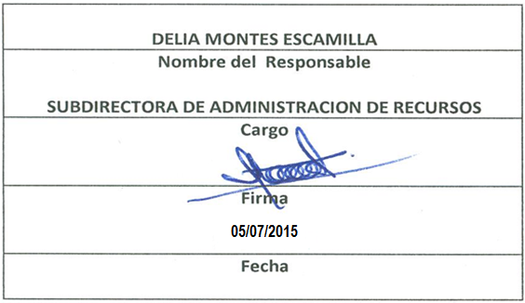
Formato: Catálogo de Percepciones y Deducciones |  |  |  |  |  |  | Entidad Federativa: | BAJA CALIFORNIA
Fondo de Aportaciones para la Educación Tecnológica y de Adultos |  |  |  |  |  |  |  |  | 2do. Trimestre 2015
 |  |  |  |  |  |  |  |  | Hojas 2

Identificador origen presupuestal de la plaza | Tipo de concepto de pago | Origen de financiamiento del concepto de percepciones. | Porcentaje de participación federal por fuente de recursos | Grupo al que pertenece concepto de pago (Percepción y/o Deducción) | Clave de concepto de pago | Descripción del concepto de pago | Partida presupuestal | Fecha del | Fecha al

1 | P | 1 | 100 | P3 | 1003 | Salario | I602 | 20150101 | 99999999
1 | P | 1 | 100 | P2 | 1602 | Desarrollo y Capacitacion | I602 | 20150101 | 99999999
1 | P | 1 | 100 | P2 | 2517 | Estimulo por Pruductividad | I602 | 20150101 | 99999999
1 | P | 1 | 100 | P1 | 2518 | Comp. Garantizada | I602 | 20150101 | 99999999
1 | P | 1 | 100 | P2 | 2553 | Dias Economicos | I602 | 20150101 | 99999999
1 | P | 1 | 100 | P2 | 2565 | Ajuste Salarial | I602 | 20150101 | 99999999
1 | P | 1 | 100 | P2 | 2573 | D. Descanso Obligatorio | I602 | 20150101 | 99999999
1 | P | 1 | 100 | P2 | 2600 | Estimulo punt Asistencia | I602 | 20150101 | 99999999
1 | P | 1 | 100 | P2 | 2625 | Ayuda para Utiles Escolares | I602 | 20150101 | 99999999
1 | P | 1 | 100 | P2 | 2627 | Estimulo 10 de Mayo | I602 | 20150101 | 99999999
1 | P | 1 | 100 | P2 | 2680 | Anteojos y/o Lentes Contacto | I602 | 20150101 | 99999999
1 | P | 1 | 100 | P2 | 2754 | Guardería | I602 | 20150101 | 99999999
1 | P | 1 | 100 | P3 | 2766 | Prima de antigüedad | I602 | 20150101 | 99999999
1 | P | 1 | 100 | P2 | 2800 | Despensa | I602 | 20150101 | 99999999
1 | P | 1 | 100 | P2 | 2805 | Prevision Multiple | I602 | 20150101 | 99999999
1 | P | 1 | 100 | P3 | 2830 | Bonif. I.S.P.T. | I602 | 20150101 | 99999999
1 | P | 1 | 100 | P2 | 2850 | Lab.Cond.Insalubres | I602 | 20150101 | 99999999
1 | P | 1 | 100 | P2 | 3613 | Aguinaldo | I602 | 20150101 | 99999999
1 | P | 1 | 100 | P2 | 3623 | Prima Vacacional | I602 | 20150101 | 99999999
1 | D | 1 | 100 | D2 | 1927 | SEGURO POR DAÑOS FOVISSSTE | I602 | 20150101 | 99999999
1 | D | 1 | 100 | D1 | 2735 | Seguro de Vida Adicional ( AISHA ) | I602 | 20150101 | 99999999
1 | D | 1 | 100 | D1 | 2737 | Seguro Ind. AHISA | I602 | 20150101 | 99999999
1 | D | 1 | 100 | D1 | 2920 | Seguro de vida Federal ( Seg. Del Retiro ) | I602 | 20150101 | 99999999
1 | D | 1 | 100 | D1 | 5045 | ISPT a Retener | I602 | 20150101 | 99999999
1 | D | 1 | 100 | D3 | 5710 | Anticipo a sueldo ( Personal ) | I602 | 20150101 | 99999999
1 | D | 1 | 100 | D1 | 6044 | ISPT a Retener de Bonificacion | I602 | 20150101 | 99999999
1 | D | 1 | 100 | D1 | 6250 | SEG.SALUD T. ACTIVO | I602 | 20150101 | 99999999
1 | D | 1 | 100 | D1 | 6251 | SEG.SALUD T.PENSIONADO | I602 | 20150101 | 99999999
1 | D | 1 | 100 | D1 | 6252 | SEG. INVALIDEZ Y VIDA | I602 | 20150101 | 99999999
1 | D | 1 | 100 | D1 | 6253 | S.SOCIALES Y CULTURALES | I602 | 20150101 | 99999999
1 | D | 1 | 100 | D1 | 6254 | S.RET.CESANTIA AVANZADA | I602 | 20150101 | 99999999
1 | D | 1 | 100 | D2 | 6261 | Credito FONACOT | I602 | 20150101 | 99999999
1 | D | 1 | 100 | D2 | 8095 | Crédito Hip. FOVISSSTE ( Casa ) | I602 | 20150101 | 99999999
1 | D | 1 | 100 | D1 | 8135 | PCP ISSSTE | I602 | 20150101 | 99999999
1 | D | 1 | 100 | D2 | 8136 | Credito FAMSA | I602 | 20150101 | 99999999
1 | D | 1 | 100 | D1 | 8523 | Cuota Sindical | I602 | 20150101 | 99999999
1 | D | 1 | 100 | D2 | 8580 | Pension Alimenticia | I602 | 20150101 | 99999999
Fuente : Información proporcionada por las Entidades Federativas

